画面説明
SC_000_共通画面.xlsx
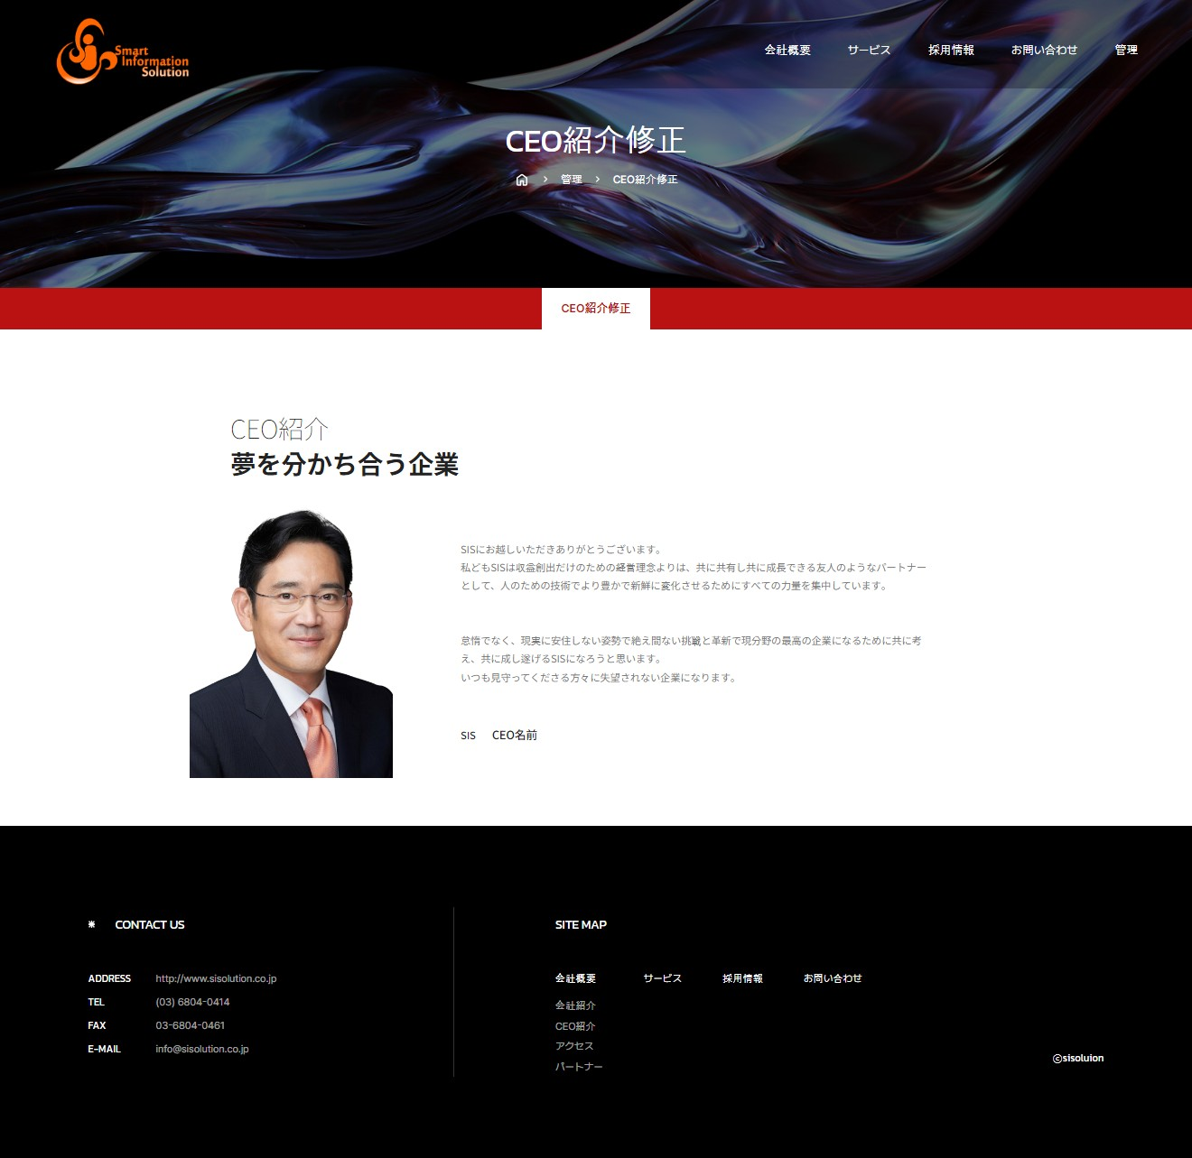 | 遷移された場所 | 画面紹介 | 操作
 | 管理 | この画面はCEO紹介を修正する画面です。 | CEO紹介内容を 修正することができます。

SC_002_会社概要_共通画面

1
2

CEO写真
5

3

4
写真アップロード
6
修正
キャンセル
7

SC_000_共通画面.xlsx

